Blad1
Barbecuepakketten

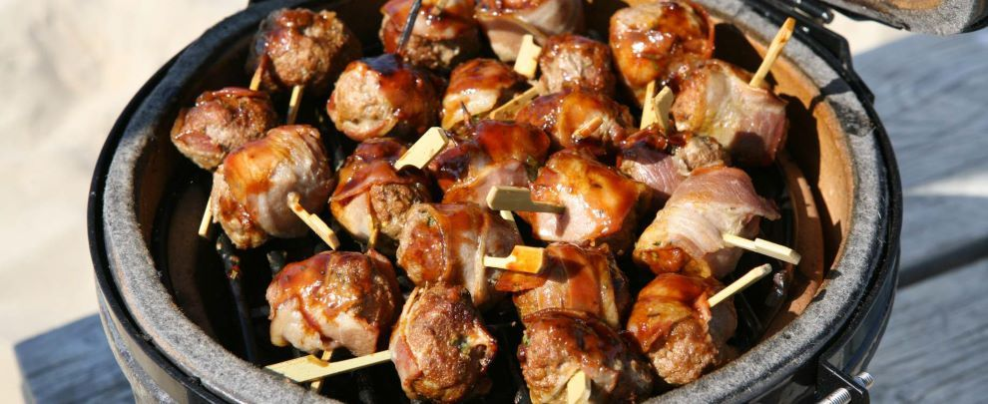

Barbecuepakket Gelderblom |  |  |  | Barbecuepakket de Luxe
 | 2 stokjes saté |  |  |  | 1 stokje saté
 | 1 shaslick |  |  |  | 1 Argentijns kogelbiefstukje
 | 1 filetlapje |  |  |  | 1 Toscaanse brochette
 | 1 kipfiletje |  |  |  | 1 lamskotelet
 | 2 soorten saus |  |  |  | 1 varkenshaas brochette
 | Stokbrood met kruidenboter |  |  |  | 3 soorten saus
 | Barbecuesalade |  |  |  | Satésaus
 |  |  |  |  | Stokbrood met kruidenboter
 |  |  |  |  | 2 soorten salade

Compleet per persoon: |  | € 9.95 | aantal: | Compleet per persoon: |  | € 15.95 |  | aantal:

Ladies Barbecuepakket |  |  |  | Barbecue Voordeelpakket
 | Varkenshaas Tropical |  |  |  | 2 stokjes saté
 | Gemarineerd kipfiletje |  |  |  | 1 barbecueworstje
 | Runderhamburger |  |  |  | 1 hamburger
 | Stokbrood met tapenade |  |  |  | 1 shaslick
 | Rauwkostsalade
 | Rundvleessalade
 | Fruitsalade

Compleet per persoon: |  | € 9.95 | aantal: | Compleet per persoon: |  | € 5.95 |  | aantal:

Maak een keuze uit de bovenstaande barbequepakketten, vul uw gegevens in en wij zorgen ervoor dat het pakket voor u klaar staat op de gewenste datum.

Naam |  |  |  | Barbecuepakket Gelderblom |  | 0 | x | € 9.95 | = | € 0.00
 |  |  |  | Ladies Barbecuepakket |  | 0 | x | € 9.95 | = | € 0.00
Telefoonnummer |  |  |  | Barbecuepakket de Luxe |  | 0 | x | € 15.95 | = | € 0.00
 |  |  |  | Barbecue Voordeelpakket |  | 0 | x | € 5.95 | = | € 0.00
Gewenste afhaaldatum |  |  |  |  |  |  |  | Totaal | = | € 0.00

